Sheet1
译文 | 原文 | 说明 | 解释
氏族科学家学会/科学家学会/学会 | the Society |  | 是一个由氏族科学家组成的秘密社团，他们对战士种姓对氏族文化的霸权深表不满，特别是战士们对科学家本身工作的命令。该协会避开了氏族的一般文化，转而致力于科学和自身，尽可能朝着自己的目的努力，很少或根本不考虑氏族法律或习俗 - 而且通常很少考虑道德或基本人权的神圣性。社团成员倾向于认为他们的作用和责任对氏族的存在至关重要。他们认为尼古拉斯·克伦斯基的真正愿景是完全符合科学规律的，因此，许多协会成员在他们的工作中积极地编织精心伪装的情节，以准备和期待他们迫使战士阶层下台的那一天
战斗机甲 | battleMech
战斗装甲 | battleArmor |  |  | 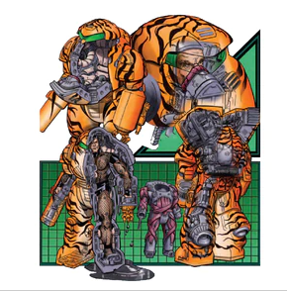
动力装甲 | powerArmor | 战斗装甲中的轻型变种
原人机甲 | ProtoMech | 直译为原型机甲,是介于元素战斗装甲和战斗机甲间的单位,但BT里有许多原型(雏形)武器装备,而且原型机甲的字面歧义过大,故使用了原人(只作区分用,我也不清楚proto到底指什么)作为翻译 | 部落的顶尖科学家开始研究一种截然不同的战场单位设计，将战斗机甲和元素战斗装甲的元素结合起来。较小的单位的高度只有战斗机甲的一半，其质量仅为大型机器的十分之一。这与它们较小的发动机相结合，将使烟雾美洲虎能够以更少的材料制造更多的这些发动机。这些机器被称为ProtoMechs，其最终目标是使五点一起工作，与战斗机甲一样有效，同时需要不到一半的建筑资源。与此同时，烟雾美洲豹遗传学家开始了创造合适品种飞行员的任务。与笨重的元素不同，这个新品种需要更小，以便它们能够适应原始机甲躯干的狭窄限制。知道他们的可汗甚至不会考虑全面生产ProtoMechs，直到它们被证明在战斗中有效，烟雾美洲豹科学家和遗传学家开始秘密地研究这个项目，他们明白他们的工作可能需要数年才能被揭示出来 | 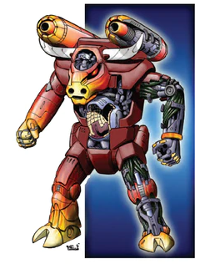
炼狱 | inferno | 一般习惯被译为地狱火,同时存Hellfire bomb和inferno bomb,(hellfire和inferno是两部不同的机甲),Hellfire已被翻译为地狱火.
超轻 | Extralight (XL)
极轻 | Extra-Extralight(XXL)
特轻 | UL
引擎 |  | 按其说明来说应该翻译成引擎屏蔽罩或引擎机罩,但它和引擎核心共同组成了完整引擎系统.而且原文中只有Engine
引擎核心
LB-X/LBX | LBX | LBX具体含义有多种解释,官方wiki上有3种解释 1.Lubalin Ballistics(卢比林弹道)发明厂商名 2.Light Barrel - Extended Range(轻型枪管-拓展) 3.Large Bore - Extended(大口径-拓展)

